2-全屋软装家具工程量清单
全屋软装家具工程量清单
序号 | 功能空间 | 产品名称 | 规格型号及详细技术参数 |  | 单位 | 单户数量 | 不含税单价（元） | 不含税总价（元） | 备注
B1户型 |  |  |  |  |  |  |  | 0.00
1 | 客厅 | 沙发 | 1.材料名称：科技布沙发 2.★规格：2100±5*880±5 3.★材质：实木框架/科技布面料/高回弹海绵，甲醛含量<75，染色牢度-耐酸汗渍(变色、沾色)>3,染色牢度-耐碱汗渍(变色、沾色)>3，无异味 | 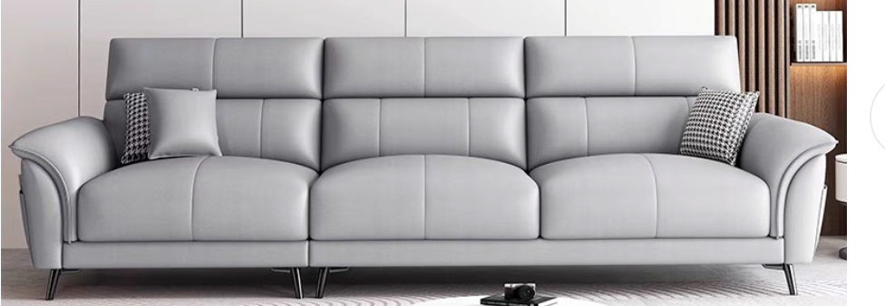 | 套 | 1
2 |  | 茶几 | 1、★材质：原木色，无异味，采用优质橡胶木，甲醛释放量≤0.1mg/L，木材含水率8-10%，抗弯强度≥153Mpa。 2、★规格：1200*600±5*450±5 3、▲五金配件：采用优质五金配件，表面做耐腐蚀防锈处理，应符合国家标准，长久使用不变形，不生锈，坚固耐用。 4、其他:完成工作所需一切内容，满足设计、技术规范及验收规范要求，并符合询比采购文件的技术标准、要求 |  | 张 | 1
3 |  | 客厅窗帘 | 全遮光棉麻布帘 一：窗帘 1、成分：棉麻 2、燃烧性能测试：水洗100次及以上 3、★遮光度：全遮光 4、▲褶皱倍数：2.0 二：轨道 1、▲材质为铝合金，无异味 2、规格尺寸：按现场尺寸 三：其他 1、其他:完成工作所需一切内容，满足设计、技术规范及验收规范要求，并符合询比采购文件的技术标准、要求 2、结算工程量按窗帘水平展开长度计量 | 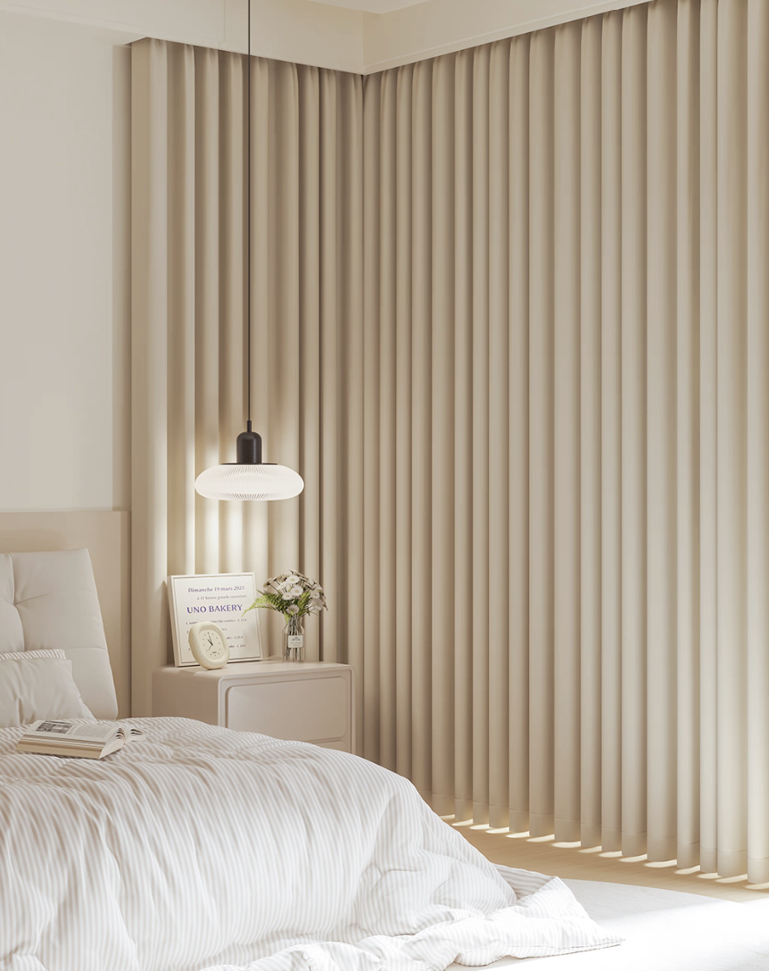 | m | 7.2
4 | 卧室 | 1.5米床 | 1、★基材：原木色，无异味，框架：采用优质橡胶木，甲醛释放量≤0.1mg/L，木材含水率8-10%，抗弯强度≥153Mpa。 2、★规格：1500±5*2000±5 3、▲床板：采用16MM松木排骨架， 4、▲五金配件：采用优质五金配件，表面做耐腐蚀防锈处理，应符合国家标准，长久使用不变形，不生锈，坚固耐用。 5、其他:完成工作所需一切内容，满足设计、技术规范及验收规范要求，并符合询比采购文件的技术标准、要求 | 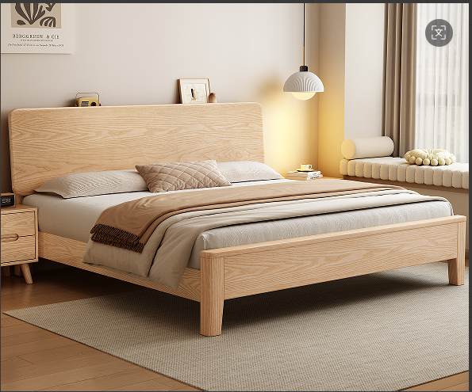 | 张 | 1
5 |  | 1.5米床垫 | 1.★面料：亲肤针织面料 2.★材质：高密度海绵记忆棉或凝胶记忆棉或乳胶或独立袋装弹簧 3.★规格：宽（1500mm±10mm）*长（2000mm±10mm），与床规格匹配，厚度20cm及以上 4.▲360度防撞护边:四周360度护边防撞设计，美观大气，防撞保护 5.其他:完成工作所需一切内容，满足设计、技术规范及验收规范要求，并符合询比采购文件的技术标准、要求 | 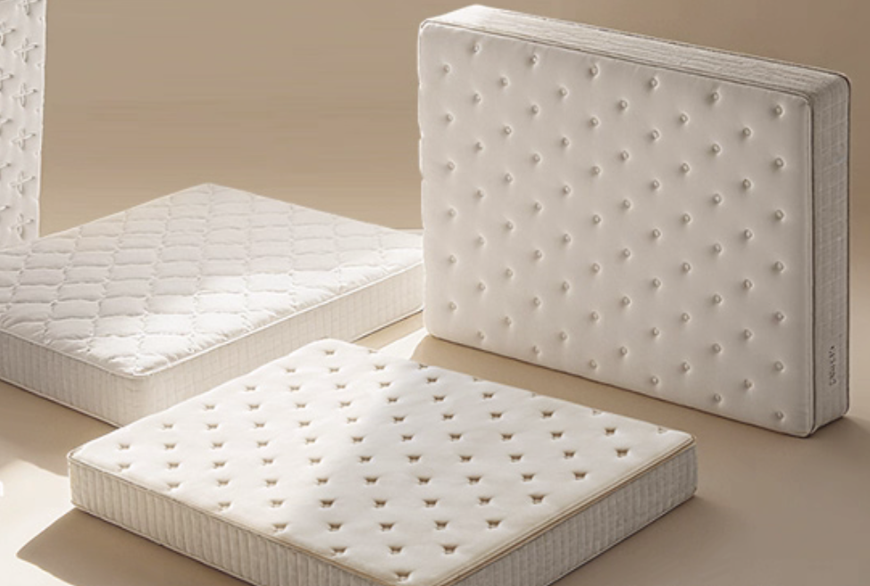 | 张 | 1
6 |  | 床头柜 | 1、★材质：原木色，无异味，采用优质橡胶木，甲醛释放量≤0.1mg/L，木材含水率8-10%，抗弯强度≥153Mpa。 2、★规格：450±5*400±5*450±5 3、▲五金配件：三节静音导轨、抽拉抽屉 4、其他:完成工作所需一切内容，满足设计、技术规范及验收规范要求，并符合询比采购文件的技术标准、要求 | 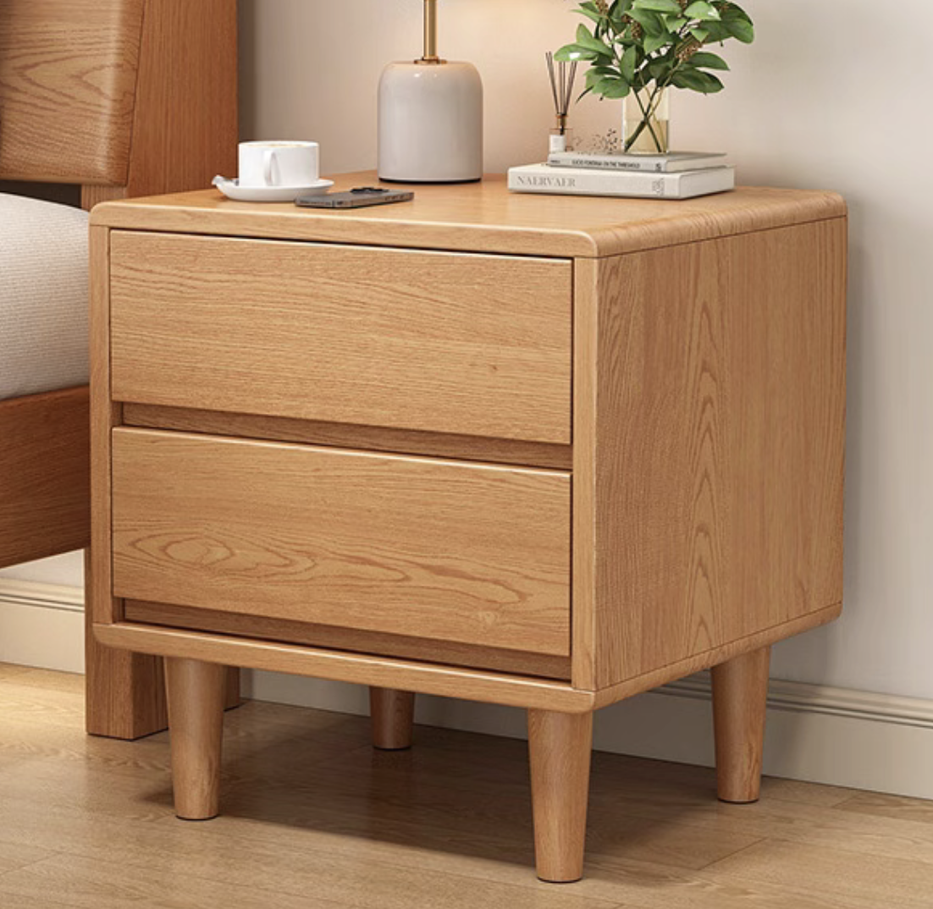 | 个 | 1
7 |  | 1.4米衣柜 | 1.材料名称：移门衣柜(含2个抽屉） 2.★规格：1400±5*580±5*2000±5 3.★材质：采用三聚氰胺饰面多层板，板厚≥18mm（层数≥11），原木色，无异味，环保等级不低于E0级。 4.▲挂衣杆：铝合金挂衣杆 5.▲暗拉手 6.其他:完成工作所需一切内容，满足设计、技术规范及验收规范要求，并符合询比采购文件的技术标准、要求 | 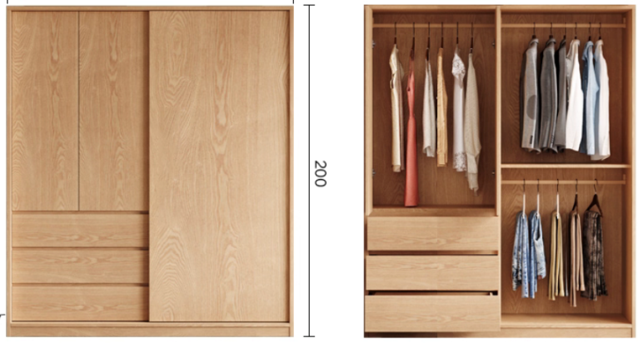 | 套 | 1
8 |  | 卧室窗帘 | 全遮光棉麻布帘 一：窗帘 1、成分：棉麻 2、燃烧性能测试：水洗100次及以上 3、★遮光度：全遮光 4、▲褶皱倍数：2.0 二：轨道 1、▲材质为铝合金，无异味 2、规格尺寸：按现场尺寸 三：其他 1、其他:完成工作所需一切内容，满足设计、技术规范及验收规范要求，并符合询比采购文件的技术标准、要求 2、结算工程量按窗帘水平展开长度计量 |  | m | 5.6
9 | 餐厅 | 餐桌 | 1、★材质：原木色，无异味，采用优质橡胶木，甲醛释放量≤0.1mg/L，木材含水率8-10%，抗弯强度≥153Mpa。 2、★规格：800*800±5*750±5 3、▲五金配件：采用优质五金配件，表面做耐腐蚀防锈处理，应符合国家标准，长久使用不变形，不生锈，坚固耐用。 4、其他:完成工作所需一切内容，满足设计、技术规范及验收规范要求，并符合招标文件的技术标准、要求 | 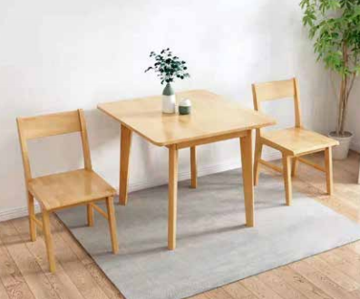 | 张 | 1
10 |  | 餐椅 （1套2把） | 1、★材质：原木色，无异味，采用优质橡胶木，甲醛释放量≤0.1mg/L，木材含水率8-10%，抗弯强度≥153Mpa。 2、★规格：宽40±5*48±5*高45±5 3、▲五金配件：采用优质五金配件，表面做耐腐蚀防锈处理，应符合国家标准，长久使用不变形，不生锈，坚固耐用。 4、其他:完成工作所需一切内容，满足设计、技术规范及验收规范要求，并符合询比采购文件的技术标准、要求 | 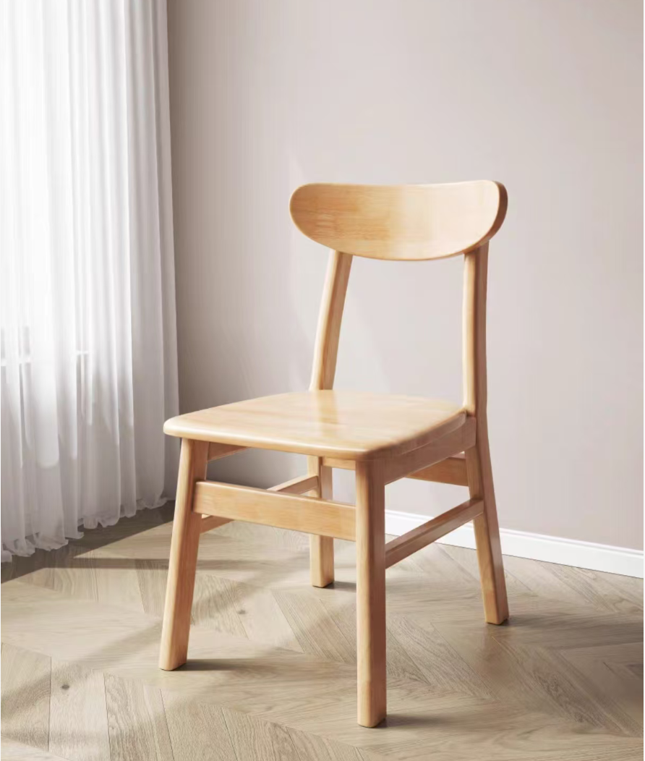 | 把 | 2
11 | 通用 | 晾衣架 | 1.名称：固定顶装晾衣架(长度2m，双排) 2.★参数：承重≥100斤，长度≥2米 3.▲耐光色牢度：>5级 4.★材质：304不锈钢 5.颜色：原色 6.其他说明:完成工作所需一切内容，满足设计、技术规范及验收规范要求，并符合询比采购文件的技术标准、要求 | 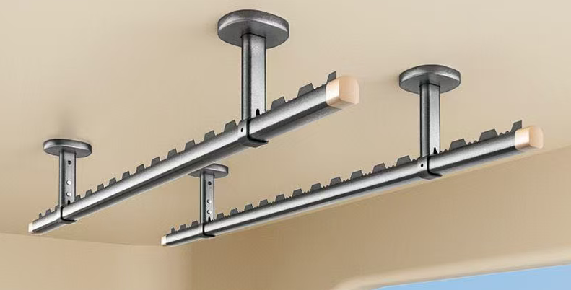 | 套 | 1
12 |  | 鞋架 | 1.材料名称：鞋柜(含2个抽屉） 2、★规格：800±5*350±5*1100±5 3. ★材质：采用三聚氰胺饰面多层板，板厚≥18mm（层数≥11），原木色，无异味，环保等级不低于E0级。 4. ▲暗拉手 5. 其他:完成工作所需一切内容，满足设计、技术规范及验收规范要求，并符合询比采购文件的技术标准、要求 | 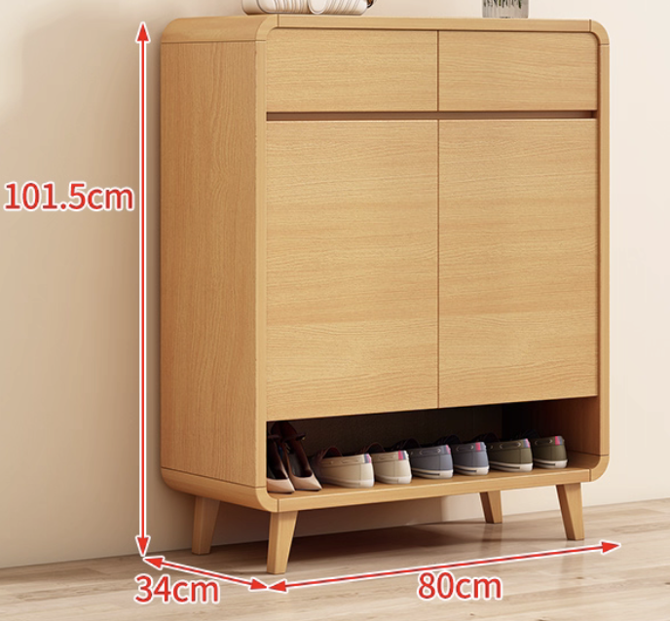 | 个 | 1
B2户型
1 | 客厅 | 沙发 | 1.材料名称：科技布沙发 2.★规格：2100±5*880±5 3.★材质：实木框架/科技布面料/高回弹海绵，甲醛含量<75，染色牢度-耐酸汗渍(变色、沾色)>3,染色牢度-耐碱汗渍(变色、沾色)>3，无异味 |  | 套 | 1
2 |  | 茶几 | 1、★材质：原木色，无异味，采用优质橡胶木，甲醛释放量≤0.1mg/L，木材含水率8-10%，抗弯强度≥153Mpa。 2、★规格：1200*600±5*450±5 3、▲五金配件：采用优质五金配件，表面做耐腐蚀防锈处理，应符合国家标准，长久使用不变形，不生锈，坚固耐用。 4、其他:完成工作所需一切内容，满足设计、技术规范及验收规范要求，并符合询比采购文件的技术标准、要求 |  | 张 | 1
3 |  | 客厅窗帘 | 全遮光棉麻布帘 一：窗帘 1、成分：棉麻 2、燃烧性能测试：水洗100次及以上 3、★遮光度：全遮光 4、▲褶皱倍数：2.0 二：轨道 1、▲材质为铝合金，无异味 2、规格尺寸：按现场尺寸 三：其他 1、其他:完成工作所需一切内容，满足设计、技术规范及验收规范要求，并符合询比采购文件的技术标准、要求 2、结算工程量按窗帘水平展开长度计量 |  | m | 7.4
4 | 卧室1 | 1.5米床 | 1、★基材：原木色，无异味，框架：采用优质橡胶木，甲醛释放量≤0.1mg/L，木材含水率8-10%，抗弯强度≥153Mpa。 2、★规格：1500±5*2000±5 3、▲床板：采用16MM松木排骨架， 4、▲五金配件：采用优质五金配件，表面做耐腐蚀防锈处理，应符合国家标准，长久使用不变形，不生锈，坚固耐用。 5、其他:完成工作所需一切内容，满足设计、技术规范及验收规范要求，并符合询比采购文件的技术标准、要求 |  | 张 | 1
5 |  | 1.5米床垫 | 1.★面料：亲肤针织面料 2.★材质：高密度海绵记忆棉或凝胶记忆棉或乳胶或独立袋装弹簧 3.★规格：宽（1500mm±10mm）*长（2000mm±10mm），与床规格匹配，厚度20cm及以上 4.▲360度防撞护边:四周360度护边防撞设计，美观大气，防撞保护 5.其他:完成工作所需一切内容，满足设计、技术规范及验收规范要求，并符合询比采购文件的技术标准、要求 |  | 张 | 1
6 |  | 床头柜 | 1、★材质：原木色，无异味，采用优质橡胶木，甲醛释放量≤0.1mg/L，木材含水率8-10%，抗弯强度≥153Mpa。 2、★规格：450±5*400±5*450±5 3、▲五金配件：三节静音导轨、抽拉抽屉 4、其他:完成工作所需一切内容，满足设计、技术规范及验收规范要求，并符合询比采购文件的技术标准、要求 |  | 个 | 1
7 |  | 1.4米主卧衣柜 | 1.材料名称：移门衣柜(含2个抽屉） 2.★规格：1400±5*580±5*2000±5 3.★材质：采用三聚氰胺饰面多层板，板厚≥18mm（层数≥11），原木色，无异味，环保等级不低于E0级。 4.▲挂衣杆：铝合金挂衣杆 5.▲暗拉手 6.其他:完成工作所需一切内容，满足设计、技术规范及验收规范要求，并符合询比采购文件的技术标准、要求 |  | 套 | 1
8 |  | 卧室窗帘 | 全遮光棉麻布帘 一：窗帘 1、成分：棉麻 2、燃烧性能测试：水洗100次及以上 3、★遮光度：全遮光 4、▲褶皱倍数：2.0 二：轨道 1、▲材质为铝合金，无异味 2、规格尺寸：按现场尺寸 三：其他 1、其他:完成工作所需一切内容，满足设计、技术规范及验收规范要求，并符合询比采购文件的技术标准、要求 2、结算工程量按窗帘水平展开长度计量 |  | m | 2
9 | 卧室2 | 1.5米床 | 1、★基材：原木色，无异味，框架：采用优质橡胶木，甲醛释放量≤0.1mg/L，木材含水率8-10%，抗弯强度≥153Mpa。 2、★规格：1500±5*2000±5 3、▲床板：采用16MM松木排骨架， 4、▲五金配件：采用优质五金配件，表面做耐腐蚀防锈处理，应符合国家标准，长久使用不变形，不生锈，坚固耐用。 5、其他:完成工作所需一切内容，满足设计、技术规范及验收规范要求，并符合询比采购文件的技术标准、要求 |  | 张 | 1
10 |  | 1.5米床垫 | 1.★面料：亲肤针织面料 2.★材质：高密度海绵记忆棉或凝胶记忆棉或乳胶或独立袋装弹簧 3.★规格：宽（1500mm±10mm）*长（2000mm±10mm），与床规格匹配，厚度20cm及以上 4.▲360度防撞护边:四周360度护边防撞设计，美观大气，防撞保护 5.其他:完成工作所需一切内容，满足设计、技术规范及验收规范要求，并符合询比采购文件的技术标准、要求 |  | 张 | 1
11 |  | 床头柜 | 1、★材质：原木色，无异味，采用优质橡胶木，甲醛释放量≤0.1mg/L，木材含水率8-10%，抗弯强度≥153Mpa。 2、★规格：450±5*400±5*450±5 3、▲五金配件：三节静音导轨、抽拉抽屉 4、其他:完成工作所需一切内容，满足设计、技术规范及验收规范要求，并符合询比采购文件的技术标准、要求 |  | 个 | 1
12 |  | 次卧衣柜 | 1.材料名称：移门衣柜(含2个抽屉） 2.★规格：1400±5*580±5*2000±5 3.★材质：采用三聚氰胺饰面多层板，板厚≥18mm（层数≥11），原木色，无异味，环保等级不低于E0级。 4.▲挂衣杆：铝合金挂衣杆 5.▲暗拉手 6.其他:完成工作所需一切内容，满足设计、技术规范及验收规范要求，并符合询比采购文件的技术标准、要求 |  | 组 | 1
13 |  | 卧室窗帘 | 全遮光棉麻布帘 一：窗帘 1、成分：棉麻 2、燃烧性能测试：水洗100次及以上 3、★遮光度：全遮光 4、▲褶皱倍数：2.0 二：轨道 1、▲材质为铝合金，无异味 2、规格尺寸：按现场尺寸 三：其他 1、其他:完成工作所需一切内容，满足设计、技术规范及验收规范要求，并符合询比采购文件的技术标准、要求 2、结算工程量按窗帘水平展开长度计量 |  | m | 6
14 | 餐厅 | 餐桌 | 1、★材质：原木色，无异味，采用优质橡胶木，甲醛释放量≤0.1mg/L，木材含水率8-10%，抗弯强度≥153Mpa。 2、★规格：1200±5*750±5*750±5（展开后长度≥1500） 3、▲五金配件：采用优质五金配件，表面做耐腐蚀防锈处理，应符合国家标准，长久使用不变形，不生锈，坚固耐用。 4、其他:完成工作所需一切内容，满足设计、技术规范及验收规范要求，并符合询比采购文件的技术标准、要求 | 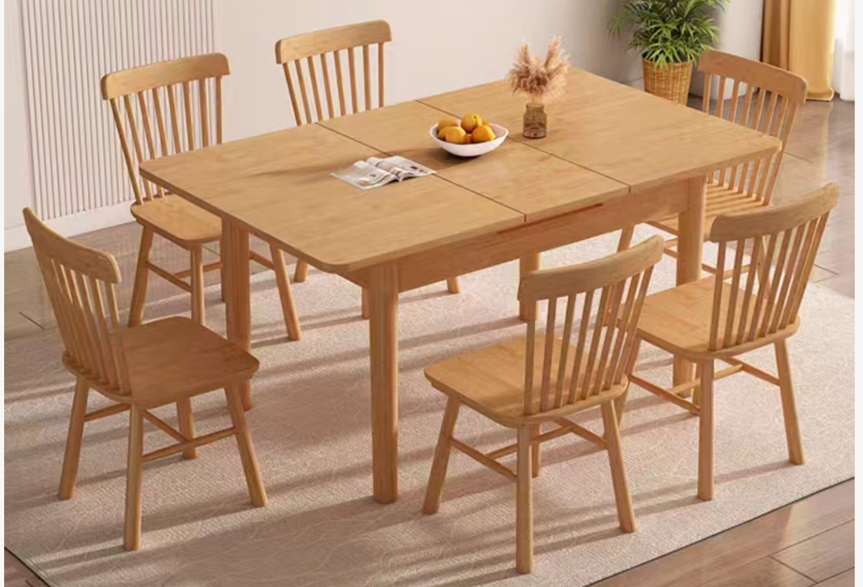 | 张 | 1
15 |  | 餐椅 （1套4把） | 1、★材质：原木色，无异味，采用优质橡胶木，甲醛释放量≤0.1mg/L，木材含水率8-10%，抗弯强度≥153Mpa。 2、★规格：宽40±5*48±5*高45±5 3、▲五金配件：采用优质五金配件，表面做耐腐蚀防锈处理，应符合国家标准，长久使用不变形，不生锈，坚固耐用。 4、其他:完成工作所需一切内容，满足设计、技术规范及验收规范要求，并符合询比采购文件的技术标准、要求 |  | 套 | 1
16 | 通用 | 晾衣架 | 1.名称：固定顶装晾衣架(长度2m，双排) 2.★参数：承重≥100斤，长度≥2米 3.▲耐光色牢度：>5级 4.★材质：304不锈钢 5.颜色：原色 6.其他说明:完成工作所需一切内容，满足设计、技术规范及验收规范要求，并符合询比采购文件的技术标准、要求 |  | 套 | 1
17 |  | 鞋架 | 1.材料名称：鞋柜(含2个抽屉） 2、★规格：800±5*350±5*1100±5 3. ★材质：采用三聚氰胺饰面多层板，板厚≥18mm（层数≥11），原木色，无异味，环保等级不低于E0级。 4. ▲暗拉手 5. 其他:完成工作所需一切内容，满足设计、技术规范及验收规范要求，并符合询比采购文件的技术标准、要求 |  | 个 | 1
B4户型
1 | 客厅 | 沙发 | 1.材料名称：科技布沙发 2.★规格：2100±5*880±5 3.★材质：实木框架/科技布面料/高回弹海绵，甲醛含量<75，染色牢度-耐酸汗渍(变色、沾色)>3,染色牢度-耐碱汗渍(变色、沾色)>3，无异味 |  | 套 | 1
2 |  | 茶几 | 1、★材质：原木色，无异味，采用优质橡胶木，甲醛释放量≤0.1mg/L，木材含水率8-10%，抗弯强度≥153Mpa。 2、★规格：1200*600±5*450±5 3、▲五金配件：采用优质五金配件，表面做耐腐蚀防锈处理，应符合国家标准，长久使用不变形，不生锈，坚固耐用。 4、其他:完成工作所需一切内容，满足设计、技术规范及验收规范要求，并符合询比采购文件的技术标准、要求 |  | 张 | 1
3 |  | 客厅窗帘 | 全遮光棉麻布帘 一：窗帘 1、成分：棉麻 2、燃烧性能测试：水洗100次及以上 3、★遮光度：全遮光 4、▲褶皱倍数：2.0 二：轨道 1、▲材质为铝合金，无异味 2、规格尺寸：按现场尺寸 三：其他 1、其他:完成工作所需一切内容，满足设计、技术规范及验收规范要求，并符合询比采购文件的技术标准、要求 2、结算工程量按窗帘水平展开长度计量 |  | m | 3.8
4 | 主卧 | 1.5米床 | 1、★基材：原木色，无异味，框架：采用优质橡胶木，甲醛释放量≤0.1mg/L，木材含水率8-10%，抗弯强度≥153Mpa。 2、★规格：1500±5*2000±5 3、▲床板：采用16MM松木排骨架， 4、▲五金配件：采用优质五金配件，表面做耐腐蚀防锈处理，应符合国家标准，长久使用不变形，不生锈，坚固耐用。 5、其他:完成工作所需一切内容，满足设计、技术规范及验收规范要求，并符合询比采购文件的技术标准、要求 |  | 张 | 1
5 |  | 1.5米床垫 | 1.★面料：亲肤针织面料 2.★材质：高密度海绵记忆棉或凝胶记忆棉或乳胶或独立袋装弹簧 3.★规格：宽（1500mm±10mm）*长（2000mm±10mm），与床规格匹配，厚度20cm及以上 4.▲360度防撞护边:四周360度护边防撞设计，美观大气，防撞保护 5.其他:完成工作所需一切内容，满足设计、技术规范及验收规范要求，并符合询比采购文件的技术标准、要求 |  | 张 | 1
6 |  | 床头柜 | 1、★材质：原木色，无异味，采用优质橡胶木，甲醛释放量≤0.1mg/L，木材含水率8-10%，抗弯强度≥153Mpa。 2、★规格：450±5*400±5*450±5 3、▲五金配件：三节静音导轨、抽拉抽屉 4、其他:完成工作所需一切内容，满足设计、技术规范及验收规范要求，并符合询比采购文件的技术标准、要求 |  | 个 | 1
7 |  | 主卧衣柜 | 1.材料名称：移门衣柜(含2个抽屉） 2.★规格：1400±5*580±5*2000±5 3.★材质：采用三聚氰胺饰面多层板，板厚≥18mm（层数≥11），原木色，无异味，环保等级不低于E0级。 4.▲挂衣杆：铝合金挂衣杆 5.▲暗拉手 6.其他:完成工作所需一切内容，满足设计、技术规范及验收规范要求，并符合询比采购文件的技术标准、要求 |  | 套 | 1
8 |  | 厨房窗帘 | 铝合金百叶帘 一：窗帘 1、★成分：白色铝合金叶片，无异味 2、★叶片宽度：≥25mm 3、控制方式：手动 4、▲厚度：≥0.18mm 5、▲叶片需有防锈中托码；拉珠直径≥3.0mm，须有限位保护装置 二：其他 1、其他:完成工作所需一切内容，满足设计、技术规范及验收规范要求，并符合招标文件的技术标准、要求 | 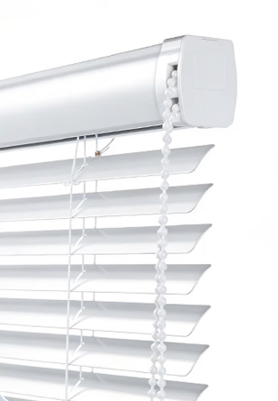 | m | 1.2
9 | 餐厅 | 餐桌 | 1、★材质：原木色，无异味，采用优质橡胶木，甲醛释放量≤0.1mg/L，木材含水率8-10%，抗弯强度≥153Mpa。 2、★规格：800*800±5*750±5 3、▲五金配件：采用优质五金配件，表面做耐腐蚀防锈处理，应符合国家标准，长久使用不变形，不生锈，坚固耐用。 4、其他:完成工作所需一切内容，满足设计、技术规范及验收规范要求，并符合招标文件的技术标准、要求 |  | 张 | 1
10 |  | 餐椅 （1套2把） | 1、★材质：原木色，无异味，采用优质橡胶木，甲醛释放量≤0.1mg/L，木材含水率8-10%，抗弯强度≥153Mpa。 2、★规格：宽40±5*48±5*高45±5 3、▲五金配件：采用优质五金配件，表面做耐腐蚀防锈处理，应符合国家标准，长久使用不变形，不生锈，坚固耐用。 4、其他:完成工作所需一切内容，满足设计、技术规范及验收规范要求，并符合询比采购文件的技术标准、要求 |  | 把 | 2
11 | 通用 | 晾衣架 | 1.名称：固定顶装晾衣架(长度2m，双排) 2.★参数：承重≥100斤，长度≥2米 3.▲耐光色牢度：>5级 4.★材质：304不锈钢 5.颜色：原色 6.其他说明:完成工作所需一切内容，满足设计、技术规范及验收规范要求，并符合询比采购文件的技术标准、要求 |  | 套 | 1
12 |  | 鞋架 | 1.材料名称：鞋柜(含2个抽屉） 2、★规格：800±5*350±5*1100±5 3. ★材质：采用三聚氰胺饰面多层板，板厚≥18mm（层数≥11），原木色，无异味，环保等级不低于E0级。 4. ▲暗拉手 5. 其他:完成工作所需一切内容，满足设计、技术规范及验收规范要求，并符合询比采购文件的技术标准、要求 |  | 个 | 1

